Deckblatt
ZEW - Leibniz-Zentrum für Europäische Wirtschaftsforschung


Arten und Entwickler von Produkt- und Prozessinnovationen
Ergebnisse der jährlichen Innovationserhebung für das produzierende Gewerbe und ausgewählte Dienstleistungsbranchen in Deutschland

Ausgabe 2020

Veröffentlichung: Oktober 2020

Kontakt:
Christian Rammer
E-Mail: rammer@zew.de
Telefon: +49 (0)621 1235 184

© ZEW - Leibniz-Zentrum für Europäische Wirtschaftsforschung, 2020

Einführung
Einführung

1. Fragenprogramm
Fragen zu Entwicklern von Produkt- und Prozessinnovationen sind in jeder zweiten Erhebungswelle der Innovationserhebung enthalten. Ab der Erhebungswelle 2011 wurden vier Kategorien unterschieden, in den Erhebungswellen 2007 und 2009 lediglich drei. Fragen zur Art der Produktinnovationen (physische Ware oder Dienstleistung) und zur Art der Prozessinnovationen (Produktionsverfahren bzw. Verfahren zur Dienstleistungserbringung, logistische Verfahren, unterstützende Aktivitäten für Prozesse) waren in de Erhebungswelle 2009 und ab der Erhebungswelle 2013 enthalten.

2. Frageformulierung in den einzelnen Erhebungswellen

Erhebung 2007

Erhebung 2009

Erhebung 2011

Erhebung 2013

Erhebung 2015

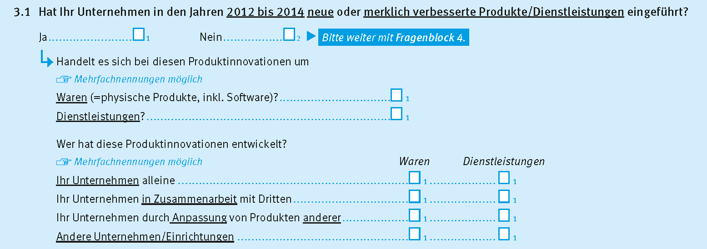

Erhebung 2017

Erhebung 2019

